Ex1
Données |  |  |  |  | Qst 1 : Nomenclature
 | B |  | C | D | 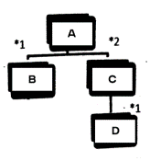
Règle de quantification des lots | Quantification Périodique (P=3) |  | Lot par lot | Quantifcation fixe (Qe=500)
Délai d'approvisionnement | 1 semaine |  | 2 semaines | 3 semaines
Stock Initial | 20 |  | 200 | 425
Qst 2
Semaine | Stock initial | 1 | 2 | 3 | 4 | 5 | 6 | 7 | 8
Besoin de A |  | 0 | 100 | 0 | 200 | 0 | 120 | 180 | 60
Quantification Périodique
Besoin de B |  | 0 | 100 | 0 | 200 | 0 | 120 | 180 | 60
Stock | 20 | 100 | 0 | 0 | 120 | 120 | 0 | 60 | 0
ordre fin |  | 80 |  |  | 320 |  |  | 240
ordre debut |  |  |  | 320 |  |  | 240
Lot par lot
Besoin de C |  | 0 | 200 | 0 | 400 | 0 | 240 | 360 | 120
Stock | 200 | 200 | 0 | 0 | 0 | 0 | 0 | 0 | 0
ordre fin |  |  |  |  | 400 |  | 240 | 360 | 120
ordre debut |  |  | 400 |  | 240 | 360 | 120
Quantifcation fixe
Besoin de D |  | 0 | 400 | 0 | 240 | 360 | 120 | 0 | 0
Stock | 425 | 425 | 25 | 25 | 285 | 425 | 305 | 305 | 305
ordre fin (Qe= 500) |  |  |  |  | 500 | 500
ordre debut |  | 500 | 500

Ex2
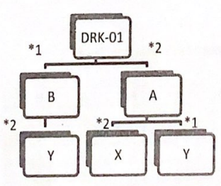
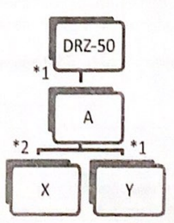
Données
Références | Stock de sécurité | Stock Initial | Durée (semaine) | Type de Lancement
DRK-01 | 60 | 60 | 1 | Lot par Lot
DRZ-50 | 40 | 40 | 1 | Lot par Lot
Composant A |  | 120 | 1 | Qte fixe = | 100
Composant B |  | 110 | 1 | Lot par Lot
Pièce X | 100 | 320 | 2 | Lot par Lot
Pièce Y |  | 130 | 2 | Lot par Lot

Qst 1 |  | 1 | 2 | 3 | 4 | 5 | 6 | 7 | 8 | 9 | Stock Sécurité
 | Stock Initial | DRK-01
Besoin |  | 0 | 0 | 0 | 50 | 100 | 150 | 0 | 150 | 100
stock | 60 | 60 | 60 | 60 | 60 | 60 | 60 | 60 | 60 | 60 | 60
ordre de fin |  |  |  |  | 50 | 100 | 150 |  | 150 | 100
ordre de début |  | 0 | 0 | 50 | 100 | 150 | 0 | 150 | 100 | 0
 |  | Composant B
Besoin |  | 0 | 0 | 50 | 100 | 150 | 0 | 150 | 100 | 0
stock | 110 | 110 | 110 | 60 | 0 | 0 | 0 | 0 | 0 | 0
ordre de fin |  |  |  |  | 40 | 150 |  | 150 | 100
ordre de début |  | 0 | 0 | 40 | 150 | 0 | 150 | 100 | 0 | 0
 |  | DRZ-50
Besoin |  | 0 | 0 | 0 | 60 | 70 | 0 | 180 | 50 | 250
stock | 40 | 40 | 40 | 40 | 40 | 40 | 40 | 40 | 40 | 40 | 40
ordre de fin |  |  |  |  | 60 | 70 |  | 180 | 50 | 250
ordre de début |  | 0 | 0 | 60 | 70 | 0 | 180 | 50 | 250 | 0
 |  | Composant A
Besoin |  | 0 | 0 | 160 | 270 | 300 | 180 | 350 | 450 | 0
stock | 120 | 120 | 120 | 60 | 90 | 90 | 10 | 60 | 10 | 10
ordre de fin |  |  |  | 100 | 300 | 300 | 100 | 400 | 400
ordre de début |  |  | 100 | 300 | 300 | 100 | 400 | 400
 |  | Pièce X
Besoin |  | 0 | 200 | 600 | 600 | 200 | 800 | 800 | 0 | 0
stock | 320 | 320 | 120 | 100 | 100 | 100 | 100 | 100 | 100 | 100 | 100
ordre de fin |  |  |  | 580 | 600 | 200 | 800 | 800
ordre de début |  | 580 | 600 | 200 | 800 | 800
 |  | Pièce Y
Besoin |  | 0 | 100 | 380 | 600 | 100 | 700 | 600 | 0 | 0
stock | 130 | 130 | 30 | 0 | 0 | 0 | 0 | 0 | 0 | 0
ordre de fin |  |  |  | 350 | 600 | 100 | 700 | 600
ordre de début |  | 350 | 600 | 100 | 700 | 600

